상품제안서
써모스 스테인레스 런치자 피크닉 도시락세트 TKLB-850 | 상품코드: F15331

 |  |  |  |  |  |  | 02-412-0044 | www.easy1.co.kr
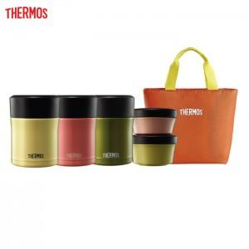

【상세/제작정보】

【인쇄/포장옵션】 | 레이저 / 포장지포장

【공급단가】 | 수량 | 20~ | 100~ | 300~ | 500~ | 1,000~
*VAT별도 | 단가 | 46,570원 | 44,850원 | 43,120원 | 41,400원 | 40,360원

【상품 URL】 | https://dev.easy1.co.kr:443/src/goods_detail.php?gdno=15331

